关系图
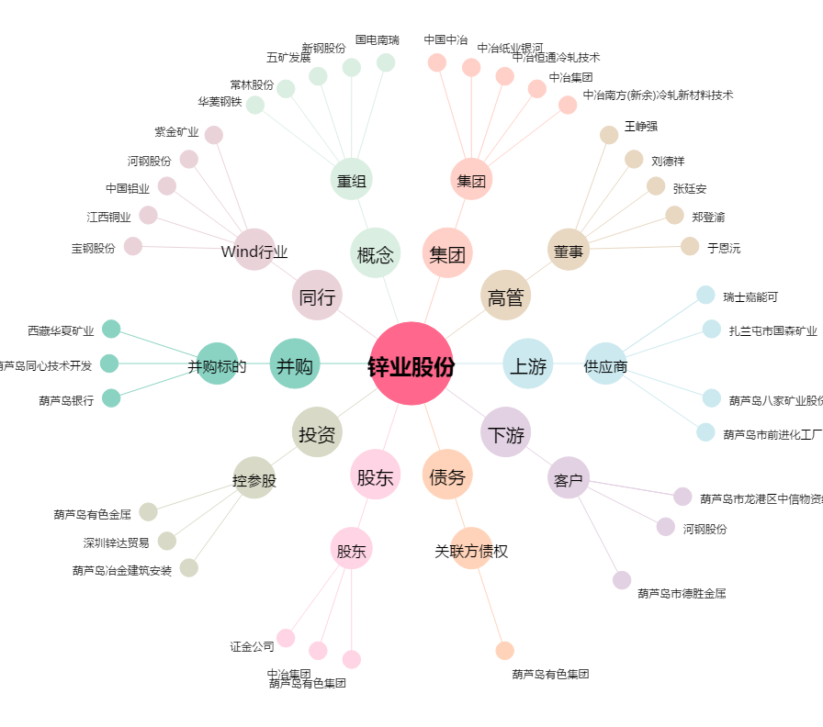
锌业股份[000751.SZ] - 关系概览图

